Viabilidade
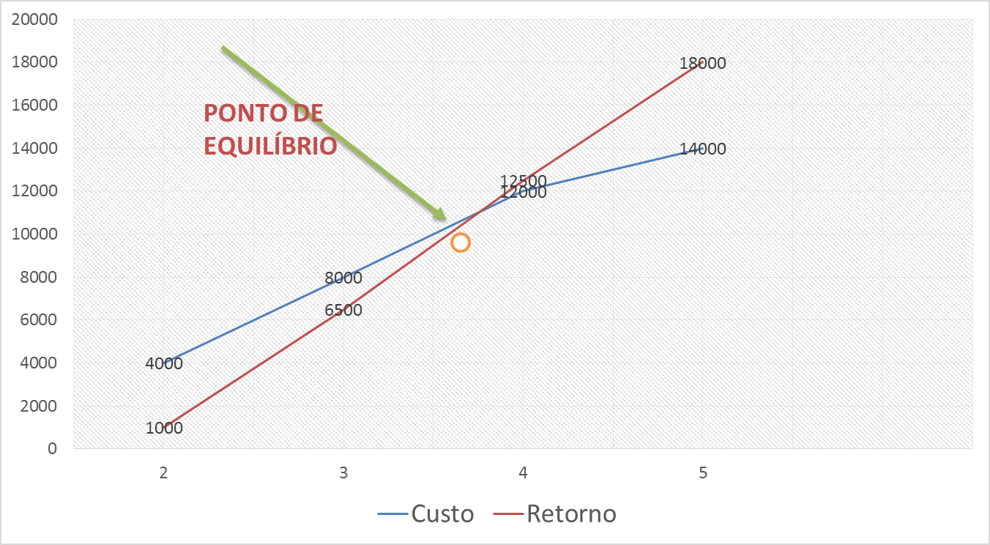
Custo | 0
Prazo | 0

